JULIO 2026
REGISTRO RETIRO DE RESIDUOS DOMÉSTICOS OPEN CALAMA JULIO 2026

n° | N° de Ticket | Peso (Kg.) | fecha | OBS. | Ticket de respaldo
1 | 146900 | 520 | 2026-07-03 | 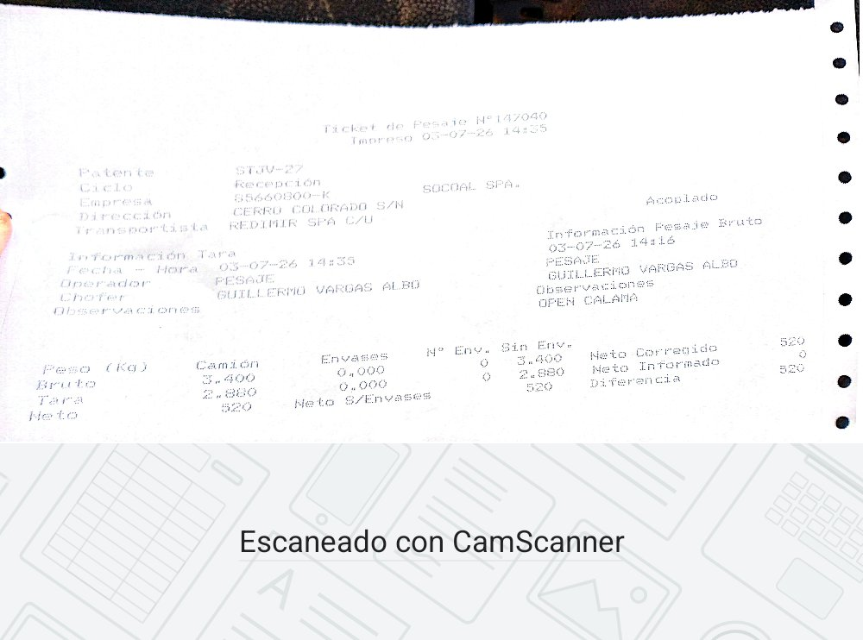
2 | 147011 | 560 | 2026-07-06 | 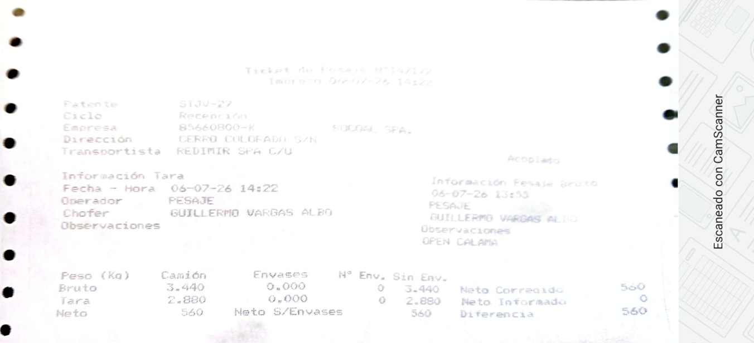
3 | 147139 | 760 | 2026-07-10 | 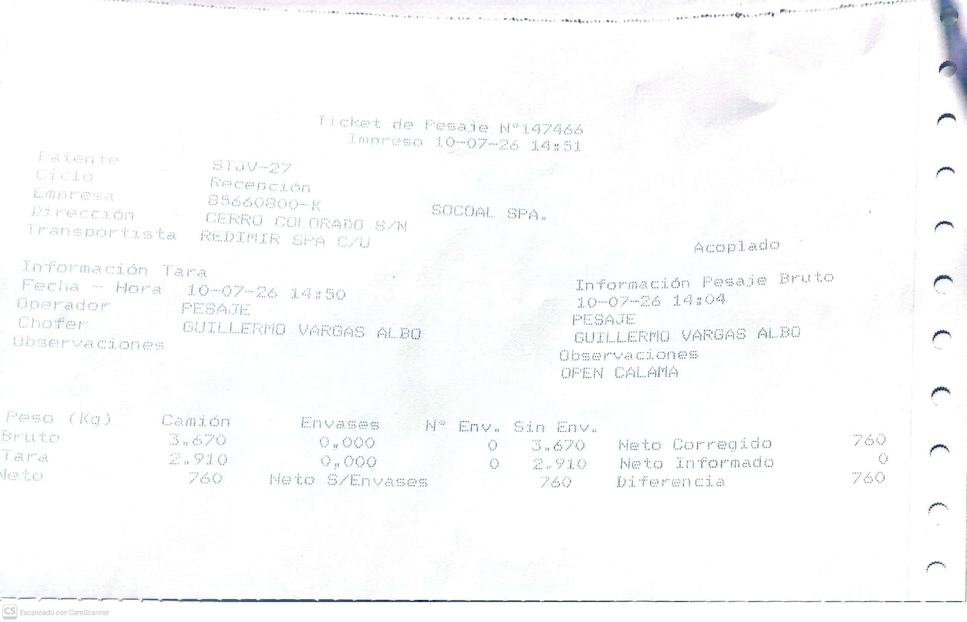
4 | 147319 | 490 | 2026-07-13 | 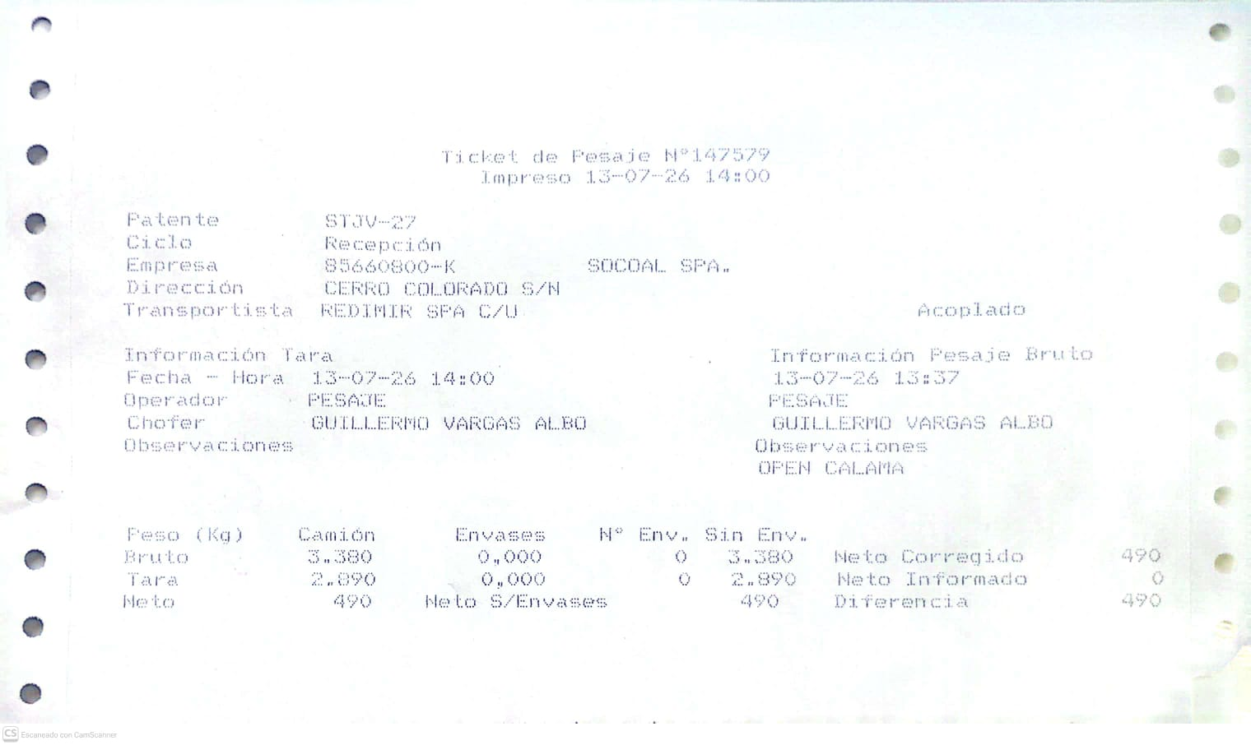
5 | 147437 | 700 | 2026-07-17 | 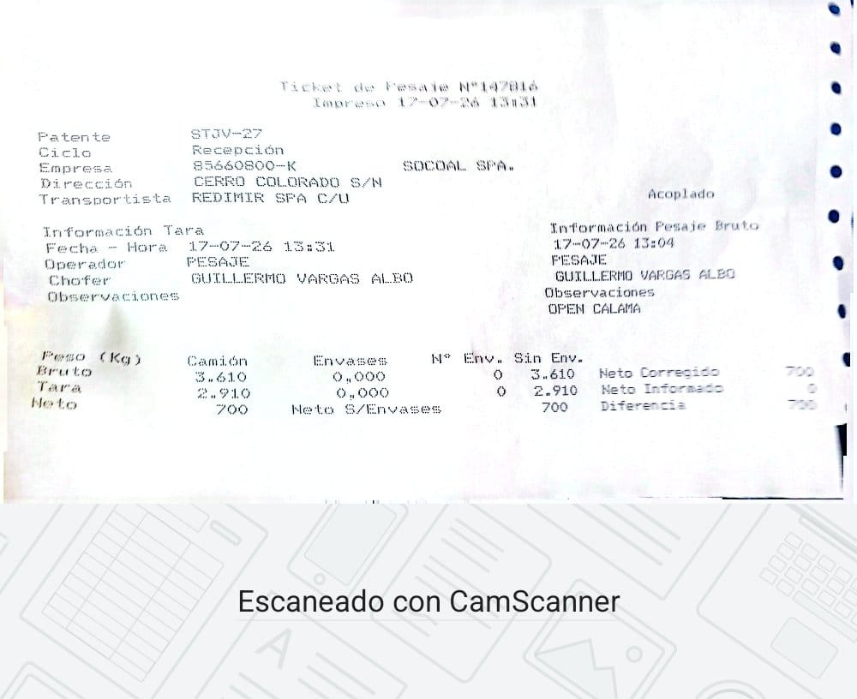
6 | 147559 | 470 | 2026-07-20 | 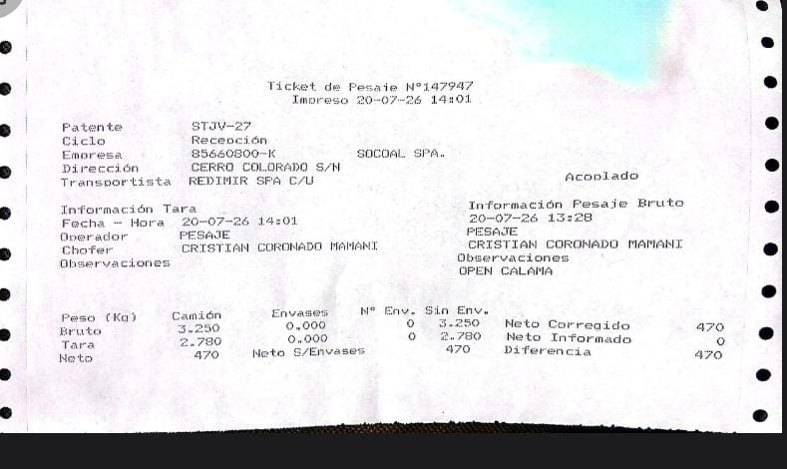
7 | 147727 | 560 | 2026-07-24 | 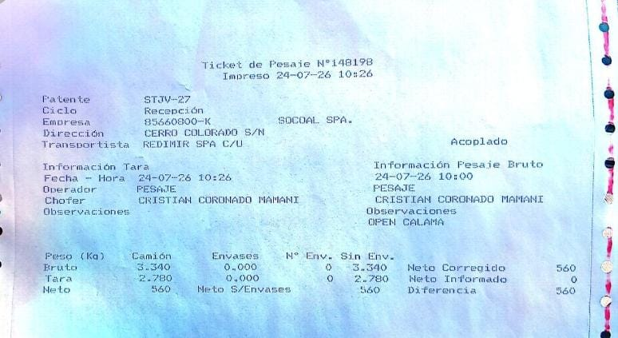
8 | 147800 | 440 | 2026-07-27 | 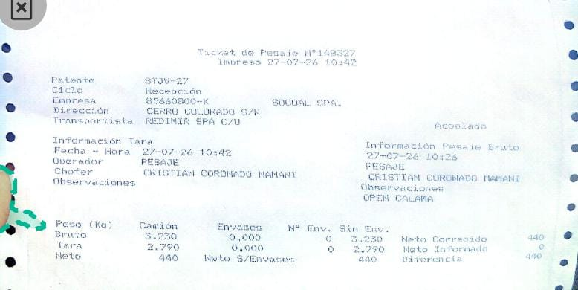
9 | 147938 | 720 | 2026-07-31 | 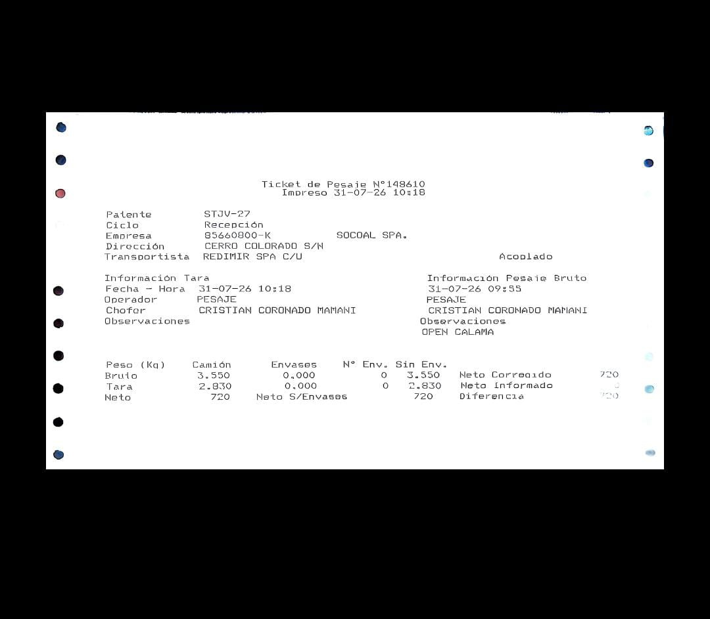
Total |  | 5220

AGOSTO 2026
n° | N° de Ticket | Peso (Kg.) | fecha | OBS. | Ticket de respaldo
1 | 148786 | 770 | 2026-08-03 | 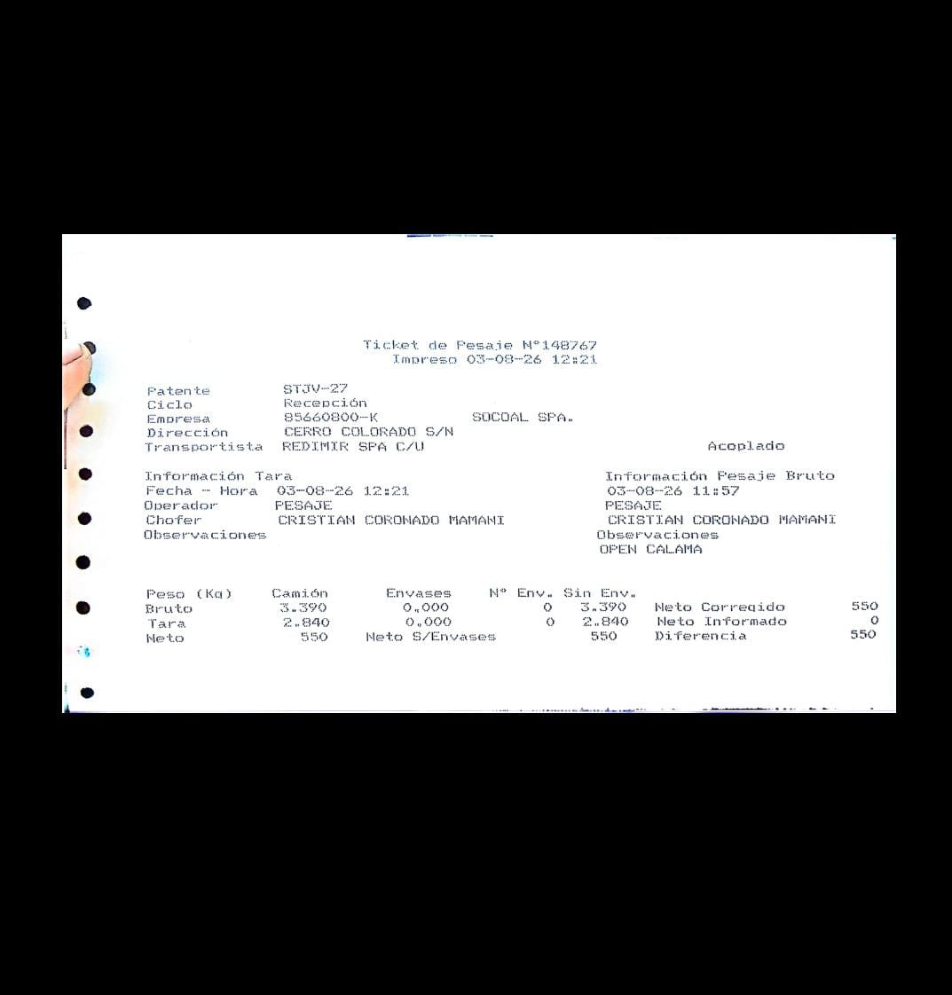
4 | 149061 | 580 | 2026-08-07 | 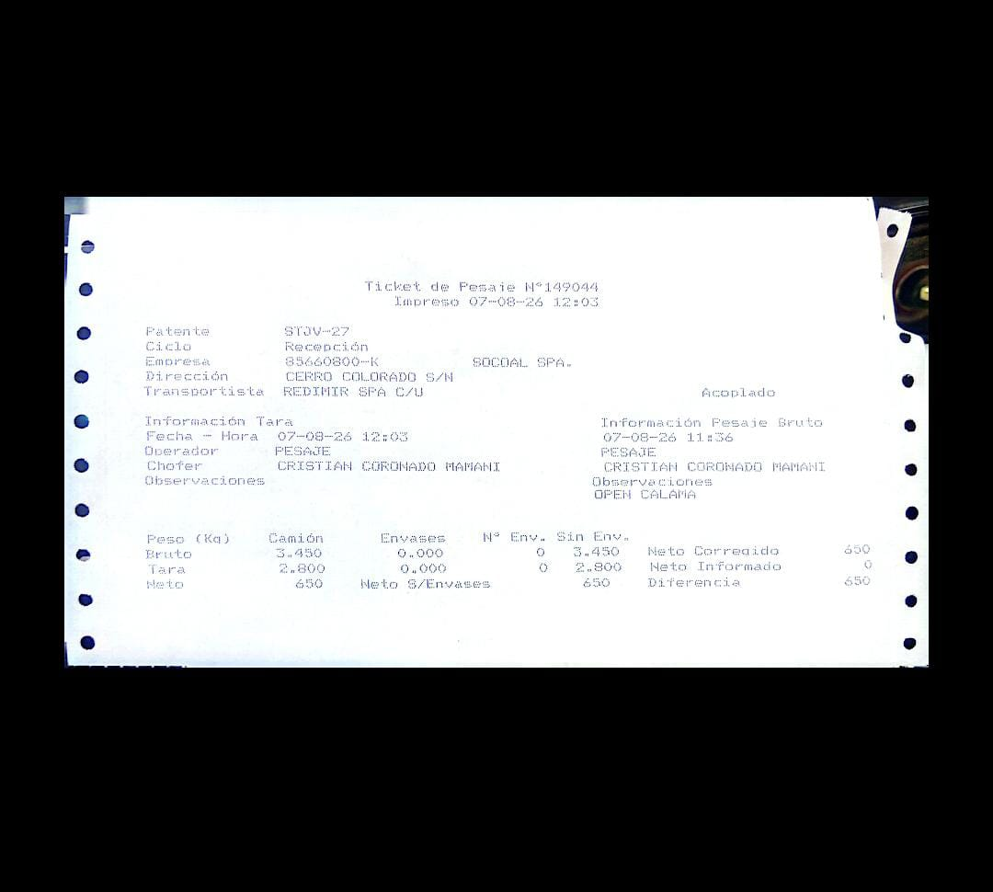
5 | 149192 | 660 | 2026-08-10 | 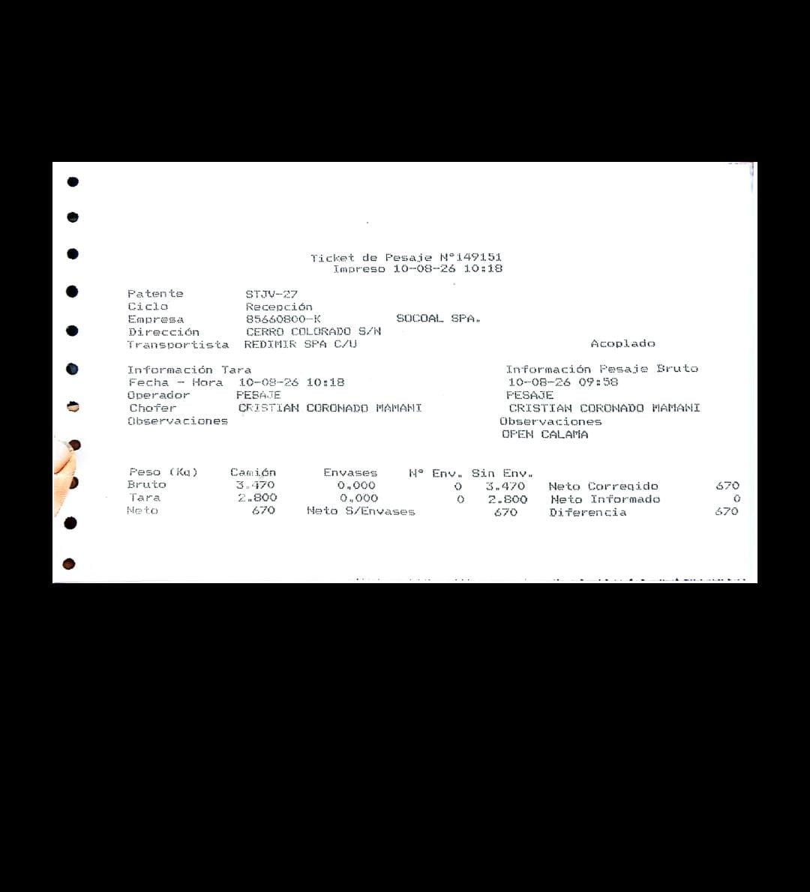
8 | 149398 | 420 | 2026-08-13
9 | 149485 | 950 | 2026-08-14 | 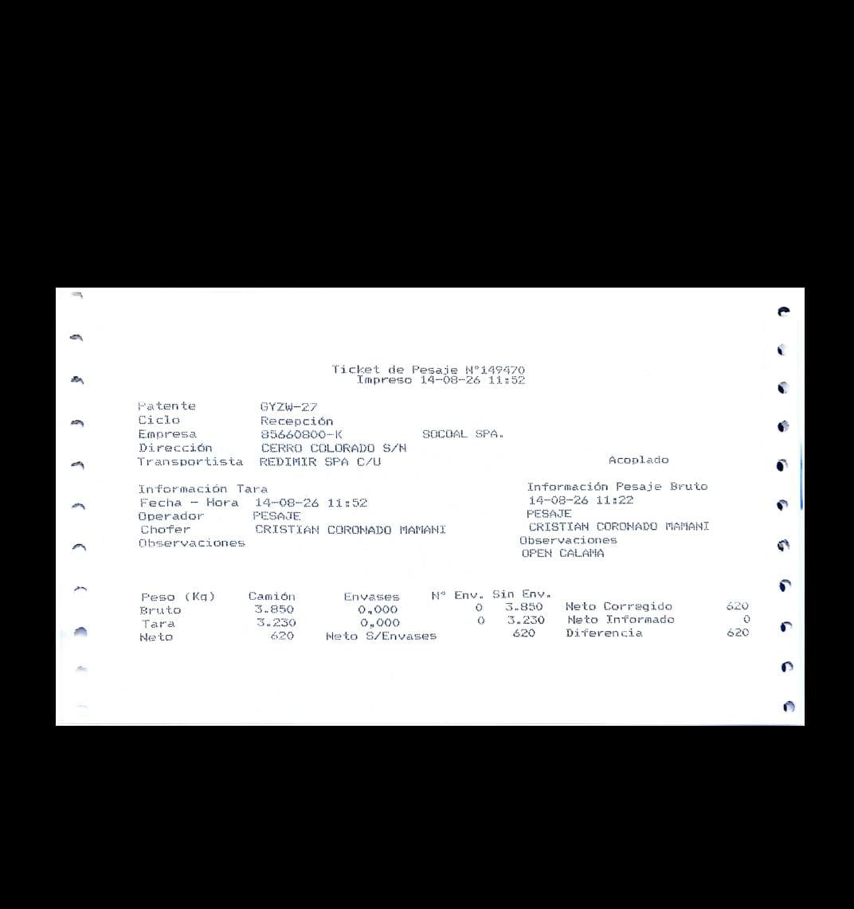
10 | 149653 | 1320 | 2026-08-17 | 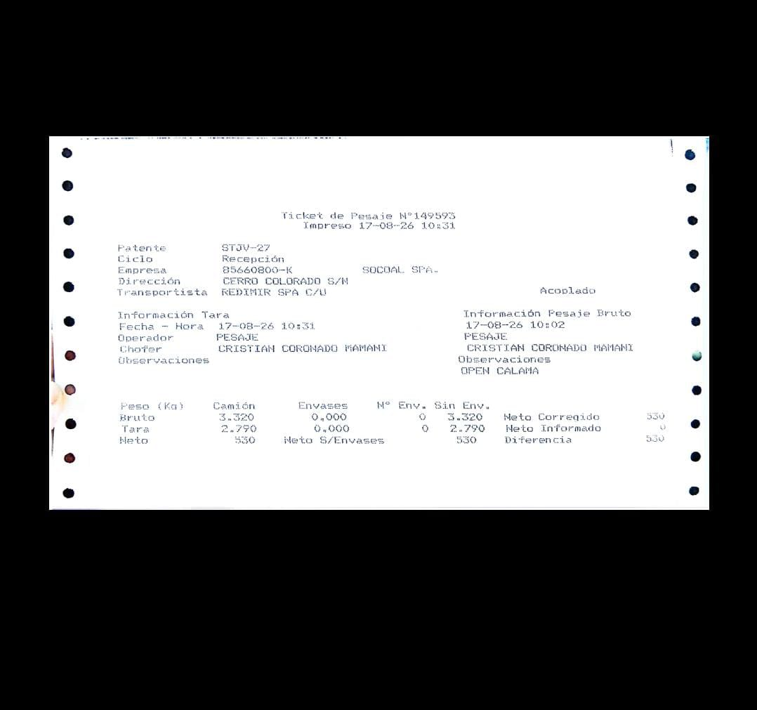
13 | 149790 | 490 | 2026-08-20
14 | 149904 | 700 | 2026-08-21 | 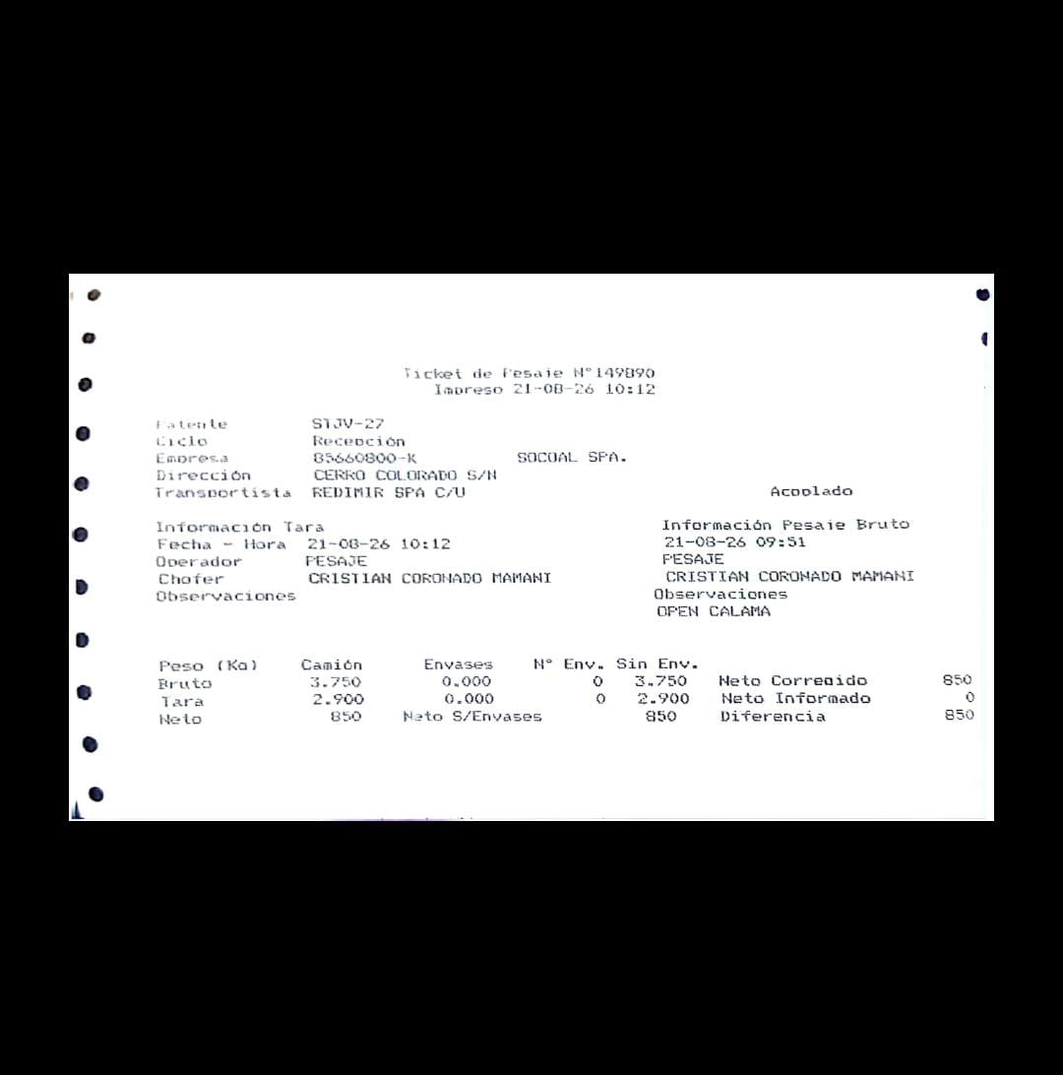
15 | 150045 | 650 | 2026-08-24 | 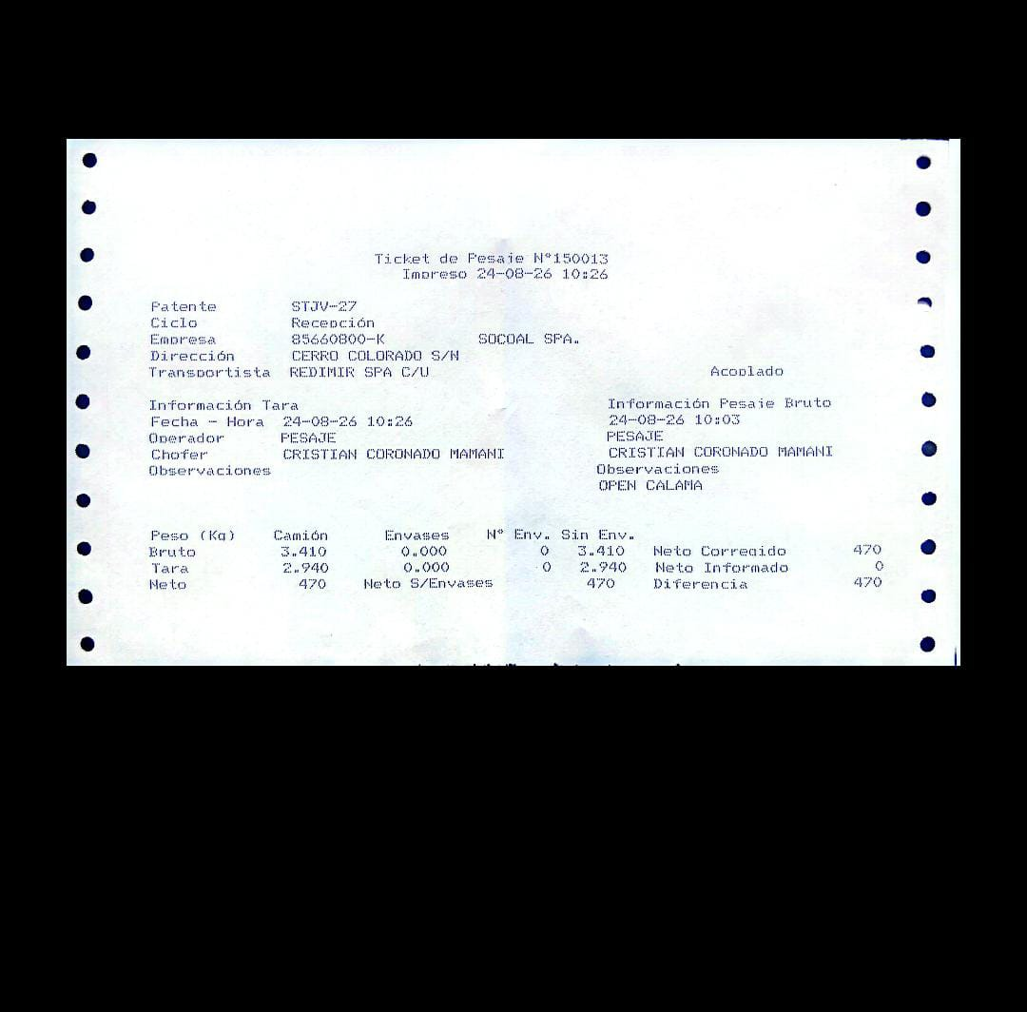
16 | 150187 | 510 | 2026-08-27
16 | 150449 | 510 | 2026-08-31 | 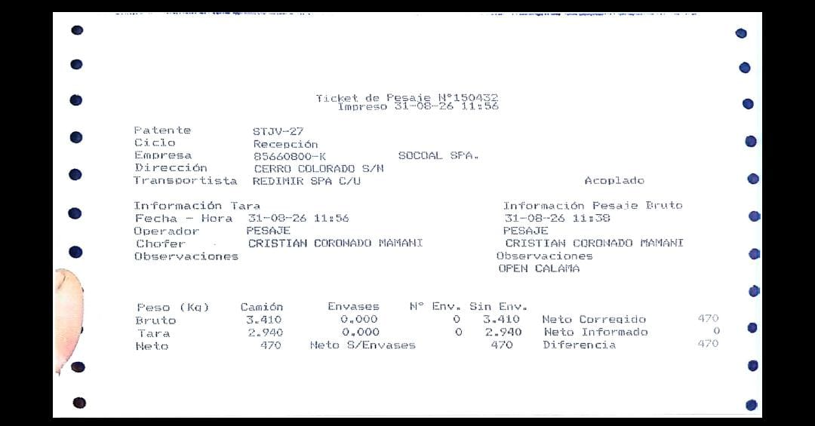
Total |  | 7050

